Worksheet
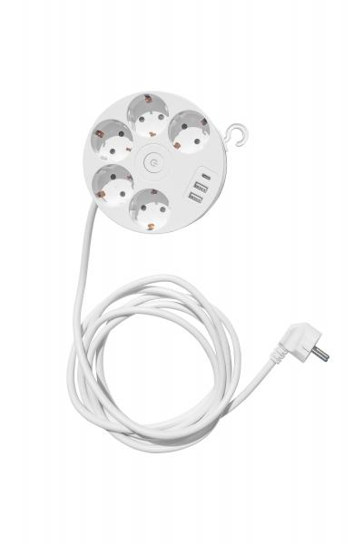
Technaxx Kabeltrommel 5 x 230V & 3 USB-Ports TX-259

Artikelnummer | 5096 |  | VE | Keine Angabe
EAN | 4260358126128 |  | Stück pro Palette | Keine Angabe
Zollnummer | 85366990 |  | Lagen Pro Palette | Keine Angabe

Abmessungen - Artikel
Länge(cm) | Breite(cm) | Höhe(cm) | Gewicht(g)
13.5 | 13.5 | 9 | 710

Abmessungen - Artikelverpackung
Länge(cm) | Breite(cm) | Höhe(cm) | Leergewicht(g) | Gewicht(g) Artikel+Verpackung
16.2 | 14 | 10 | 64 | 770

Abmessungen - VE Karton (Masterkarton)
Länge(cm) | Breite(cm) | Höhe(cm) | Gewicht(g)
0 | 0 | 0 | 0

Verpackung - Bestandteile
Rest Zubehör (g) | Papier/Pappe (g) | Styropor (g) | Kunstst. Hohlkörper(g) | Kunstst. Folien(g) | Materialverbunde (g)
0 | 0 | 0 | 0 | 0 | 0

Weiterführende Informationen
Technaxx Reseller Portal

